FEBRERO
COTIZACIÓN PROPUESTA_COBRECON_02.02.26
N° | Cód. Artíc. | Art. | Foto | Cant. | Costo Uni. NO. IGV(S/.) | Tiempo Entrega | Detalle | Costo TOTAL NO. IGV (S/.) |  |  | proveedor | Cod. Prod. Prov. | Obseraciones | costo $ | COSTO S/. | % | Resultado | Margen | Total | Cantidad | Costo MUESTRA Unidad | Movilidad | Total Producto | Tipo de Impresión | Costo impresión | Cant Color | Cant Lados | Cantidad por Millar | Costo Impresión | Empaq | Seguro CRT | Total | Costo S/. Sin IGV | I.G.V | TOTAL
1 | MOCHILA PORTA LAPTOP |  | 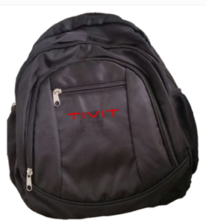 Imagen Referencial | 50 | S/. 47.90 | 10 a 12 Días útiles | MOCHILA PORTA LAPTOP Material: Nylon Medida: 45x35 cm (sugerida) Color: Negro Acabado: Con 3 bolsillos parte exterior y 1 bolsillo chico delantero, a aparte de lateral, con asa mano parte superior. Acolchado interno con divión para Porta laptop. Reforzarmiento en costuras. Presentación: Embolsado 25 unidades *Incluye 1 logo bordado a 1 lado. *Arte y diseño debe ser facilitado por el cliente. | S/. 2,395.00 | 45.9 | 25% | EDILBERTO 949 775 137 | Precio 100 und: S/30.00 50 und- S/ 33. |  |  | S/. 29.66 | 40 | S/. 11.86 | S/. 593.22 | S/. 41.53 | 50 | S/. 29.66 | S/. 140.00 | S/. 2,245.93 | Ya Incluye | S/. 0.00 | 1 | 1 | 1 | S/. 0.00 | S/. 30.31 | S/. 45.52 | S/. 2,321.77 | S/. 46.44 | S/. 8.36 | S/. 54.79
2 | MOCHILA PORTA-LAPTOP 3 |  | 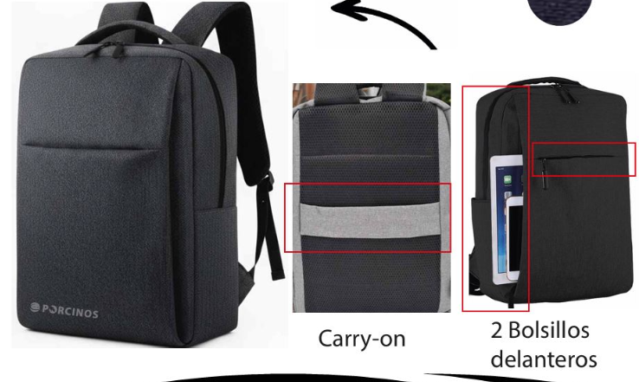 *Imagen Referencial | 50 | S/. 56.90 | 10 a 12 Días útiles | MOCHILA PORTA-LAPTOP 3 -FABRICACIÓN NACIONAL Medidas :39 cm de alto x 29 cm ancho x 10 cm Aprox. Material: CATIONE Modelo: Asa de mano.2 compartimientos, 1 principal con cierre y 1 bolsillo exterior. Organizador simple y portalaptop.Respaldar acolchado con faja carry on y reguladores. Colores: A elegir. Empaque : Empaque grupal en bolsa manga *Incluye 1 logo bordado por 1 lado *Arte y diseño debe ser facilitado por el cliente. | S/. 2,845.00 | 79.29 | 25% | EDILBERTO 949 775 137 | 44 incl IGV |  |  | S/. 37.29 | 37.5 | S/. 13.98 | S/. 699.15 | S/. 51.27 | 50 | S/. 37.29 | S/. 140.00 | S/. 2,740.85 | YA INCLUYE | S/. 0.00 | 1 | 1 | 1 | S/. 0.00 | S/. 30.31 | S/. 41.57 | S/. 2,812.73 | S/. 56.25 | S/. 10.13 | S/. 66.38 | 79.29
3 | CUADERNO 20X15cm - TAPA DURA |  | 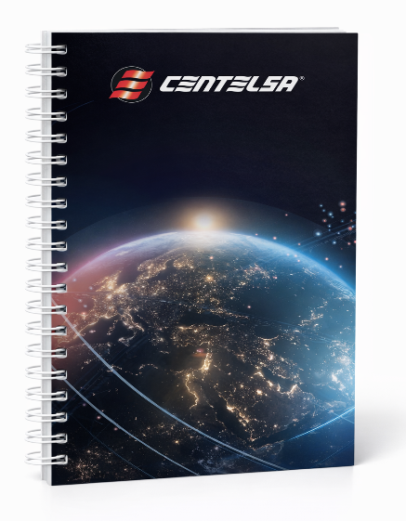 Imagen Referencial | 250 | S/. 11.39 | 7 a 10 Días útiles | CUADERNO 20X15cm - TAPA DURA TAPA y CONTRA TAPA Tamaño cerrado: 20cm x 15cm Impresión Tapa y contra tapa: Full color Interior (la guarda) tapa y contratapa: Full color Material: Carton duro forrado en couche de 150 gr, plastificado INTERIORES 100 Hojas interiores, material: bond de 75 gr, impresion: 1 color tira y retira (rayadas, cuadriculado o a eleccion) ADICIONALES: Guardas con diseño de Cadena de Elec. y Calendario ACABADOS : Tapa dura, anillado, compaginado, plastificado mate la tapa, doble ring color negro o blanco. Presentación: Empaque film grupal *Arte y diseño facilitado por el cliente. | S/. 2,847.50 | 11.09 | 26% | MARCO ACGRAF JM IMPRENTA NANCY | S/ 7.00 + IGV S/ 6.00 + S/ 1.28 |  |  | S/. 7.28 | 40 | S/. 2.91 | S/. 728.00 | S/. 10.19 | 250 | S/. 29.12 | S/. 170.00 | S/. 2,747.12 | YA INCLUYE | S/. 0.00 | 1 | 1 | 1 | S/. 0.00 | S/. 26.74 | S/. 41.61 | S/. 2,815.46 | S/. 11.26 | S/. 2.03 | S/. 13.29
 |  |  |  |  |  |  | SUBTOTAL SIN IGV | S/. 8,087.50 | 25% |  |  |  |  |  |  |  |  | S/. 2,020.37 |  |  |  | S/. 450.00 |  |  |  |  |  |  |  | S/. 87.36 | S/. 128.70

MAYO
COTIZACIÓN PROPUESTA_COBRECON_29.05.26
N° | Cód. Artíc. | Art. | Foto | Cant. | Costo Uni. NO. IGV(S/.) | Tiempo Entrega | Detalle | Costo TOTAL NO. IGV (S/.) |  |  | proveedor | Cod. Prod. Prov. | Obseraciones | costo $ | COSTO S/. | % | Resultado | Margen | Total | Cantidad | Costo MUESTRA Unidad | Movilidad | Total Producto | Tipo de Impresión | Costo impresión | Cant Color | Cant Lados | Cantidad por Millar | Costo Impresión | Empaq | Seguro CRT | Total | Costo S/. Sin IGV | I.G.V | TOTAL
1 | COEF-LSD42005 | MUG TERMICO | 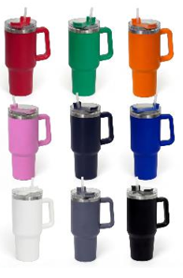 Imagen Referencial | 56 | S/. 44.50 | 5 a 7 Días útiles | MUG TERMICO- PROMOCIONAL Descripcion: jarro de acero inoxidable Material: acero inoxidable exterior e interior y tapa plastica Capacidad: 850ml. Medidas: 26.8cm x 7.5 cm diametro Color: Blanco, gris, azul, verde, naranja, rosado. Presentación: Caja blanca *Incluye 1 logo a 1 color por 1 lado * Arte y diseño debe ser facilitado por el cliente. | S/. 2,492.00 | 45.9 | 24% | EYF |  |  |  | S/. 27.00 | 39 | S/. 10.53 | S/. 589.68 | S/. 37.53 | 56 | S/. 27.00 | S/. 170.00 | S/. 2,298.68 | UV- S/ 2.2 GRAVOART Laser- S/ 2.00 Wilfredo Tampografia S/ 80.00 | S/. 128.80 | 1 | 1 | 1 | S/. 128.80 | S/. 6.79 | S/. 48.69 | S/. 2,482.96 | S/. 44.34 | S/. 7.98 | S/. 52.32
2 | COIT-WAT-2201 | MUG TERMICO | 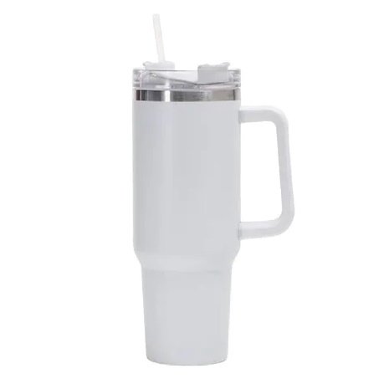 Imagen Referencial | 56 | S/. 47.99 | 5 a 7 Días útiles | MUG TERMICO Material por dentro: Acero inoxidable 304 Material por fuera: Acero inoxidable 201 Mantiene frio o calor hasta 12 horas Capacidad: 40 Onzas (1,200 ml.) Medida: 26cm altura x 10cm de boca x 7.3cm de base Incluye: Sorbete de plastico. Color: Blanco y negro Presentación: Cajita individual cartón blanca *Incluye 1 logo a 1 color por 1 lado * Arte y diseño debe ser facilitado por el cliente. | S/. 2,687.44 | 45.9 | 24% | ITEC-PROMOCIONES |  | Precio S/.29.90 + IGV |  | S/. 29.90 | 37.8 | S/. 11.30 | S/. 632.92 | S/. 41.20 | 56 | S/. 29.90 | S/. 160.00 | S/. 2,497.22 | UV- S/ 2.2 GRAVOART Laser- S/ 2.00 Wilfredo Tampografia S/ 80.00 | S/. 128.80 | 1 | 1 | 1 | S/. 128.80 | S/. 6.79 | S/. 52.66 | S/. 2,685.47 | S/. 47.95 | S/. 8.63 | S/. 56.59
3 | COIT-WAT-2304 | MUG TERMICO | 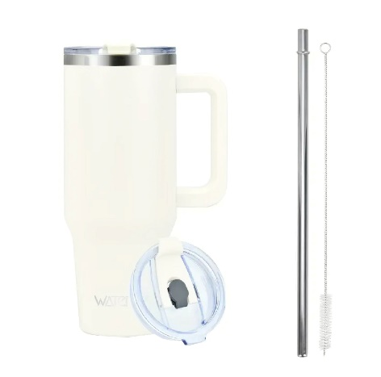 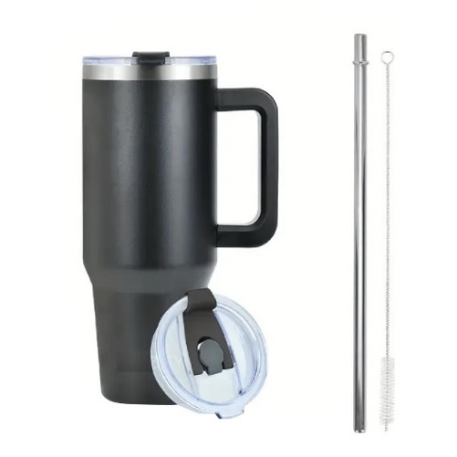 Imagen Referencial | 56 | S/. 56.99 | 5 a 7 Días útiles | MUG TERMICO CON SORBETE DE ACERO Material por dentro: Acero inoxidable 304 Material por fuera: Acero inoxidable 304 Mantiene frio o calor por mas de 12 horas Capacidad: 40 Onzas (1,200 ml.) Medida: 26cm altura x 10cm de boca x 7.3cm de base Color: Blanco y negro Incluye: Sorbete de acero inoxidable y cepillo. Presentación: Cajita individual cartón blanca *Incluye 1 logo a 1 color por 1 lado * Arte y diseño debe ser facilitado por el cliente. | S/. 3,191.44 | 45.9 | 24% | ITEC-PROMOCIONES |  | Precio S/.36,27 + IGV |  | S/. 36.27 | 37.5 | S/. 13.60 | S/. 761.67 | S/. 49.87 | 56 | S/. 36.27 | S/. 160.00 | S/. 2,989.06 | UV- S/ 2.2 GRAVOART Laser- S/ 2.00 Wilfredo Tampografia S/ 80.00 | S/. 128.80 | 1 | 1 | 1 | S/. 128.80 | S/. 6.79 | S/. 62.49 | S/. 3,187.14 | S/. 56.91 | S/. 10.24 | S/. 67.16

JUNIO
COTIZACIÓN PROPUESTA_COBRECON_03.06.26
N° | Cód. Artíc. | Art. | Foto | Cant. | Costo Uni. NO. IGV(S/.) | Tiempo Entrega | Detalle | Costo TOTAL NO. IGV (S/.) |  |  | proveedor | Cod. Prod. Prov. | Obseraciones | costo $ | COSTO S/. | % | Resultado | Margen | Total | Cantidad | Costo MUESTRA Unidad | Movilidad | Total Producto | Tipo de Impresión | Costo impresión | Cant Color | Cant Lados | Cantidad por Millar | Costo Impresión | Empaq | Seguro CRT | Total | Costo S/. Sin IGV | I.G.V | TOTAL
1 | PIN PROMOCIONAL |  |  Imagen Referencial | 56 | S/. 3.79 | 5 a 7 Días útiles | PIN PROMOCIONAL Medidas: Diámetro: 5.5 cm Base de plastico u ojalata Diseño full color encimado Presentación: Caja grupal * Arte y diseño debe ser facilitado por el cliente. | S/. 212.24 | 45.9 | 44% | HOSH |  | S/. 0,6 incluido IGV |  | S/. 0.52 | 320 | S/. 1.67 | S/. 93.50 | S/. 2.19 | 56 | S/. 2.61 | S/. 65.00 | S/. 190.32 |  | S/. 0.00 | 1 | 1 | 1 | S/. 0.00 | S/. 2.85 | S/. 3.86 | S/. 197.04 | S/. 3.52 | S/. 0.63 | S/. 4.15
2 | PIN BRONCE |  | 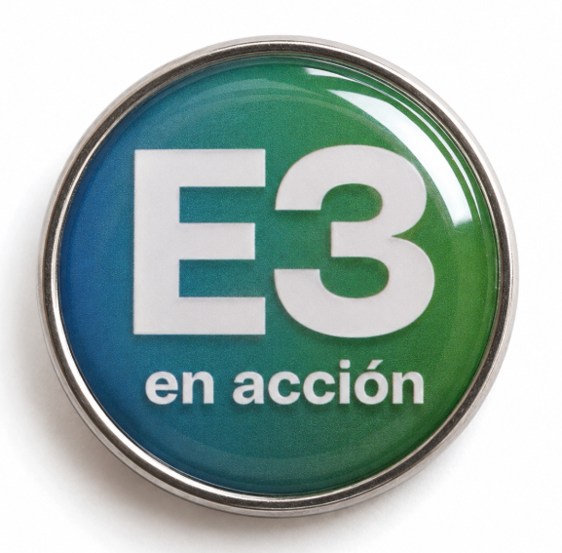 Imagen Referencial | 56 | S/. 9.99 | 5 a 7 Días útiles | PIN BRONCE Medidas: Diámetro: 2.5 cm Base de bronce baño plateado. Diseño full color foto resinado Acabados: 1 broche Presentación: Caja grupal * Arte y diseño debe ser facilitado por el cliente. | S/. 559.44 | 45.9 | 29% | HAYDEE |  |  |  | S/. 5.00 | 58 | S/. 2.90 | S/. 162.40 | S/. 7.90 | 56 | S/. 10.00 | S/. 90.00 | S/. 542.40 |  | S/. 0.00 | 1 | 1 | 1 | S/. 0.00 | S/. 2.85 | S/. 10.91 | S/. 556.16 | S/. 9.93 | S/. 1.79 | S/. 11.72
3 | TARJETAS PERSONALIZADAS |  | 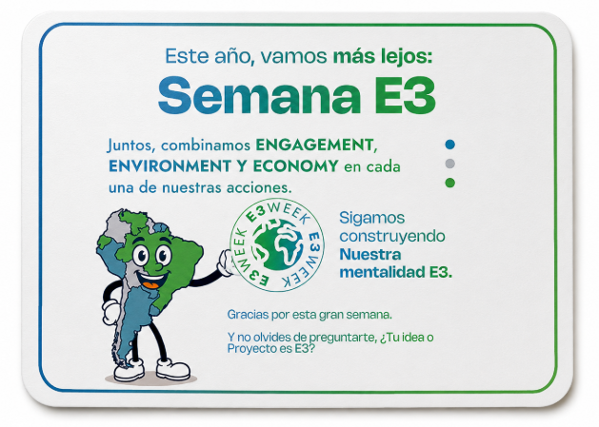 Imagen Referencial | 56 | S/. 2.59 | 5 a 7 Días útiles | TARJETAS PERSONALIZADAS Material: Couche 200 gr Medida: 6 cm x 6 cm Incluye: Impresión a full color por ambas caras Acabados: Corte recto, sin plastificado Presentación: Grupal, no bolsita individual * Arte y diseño debe ser facilitado por el cliente. | S/. 145.04 | 45.9 | 38% | G&L LASER COLOR VELOZ |  | S/.50+ IGV S/ 0.38 |  | S/. 0.89 | 110 | S/. 0.98 | S/. 55.00 | S/. 1.88 | 56 | S/. 4.46 | S/. 30.00 | S/. 139.46 |  | S/. 0.00 | 1 | 1 | 1 | S/. 0.00 | S/. 0.00 | S/. 2.79 | S/. 142.25 | S/. 2.54 | S/. 0.46 | S/. 3.00

